Hoja1
Columna1 | Columna2 | Columna3 | Columna4 | Columna5 | Columna6 | Columna7 | Columna8 | Columna9 | Columna10 | Columna11 | Columna12 | Columna13 | Columna14
NOMBRE DEL CASO DE PRUEBA | FECHA DE REVISION | DESCRIPCION DEL CASO DE PRUEBA | AMBIENTE O ENTORNO DE PRUEBA | HERRAMIENTA UTILIZADA | AUTOR DELA CASO DE PRUEBA | NUMERO DE CASO | SALIDA ESPERADA | SALIDA OBTENIDA | RESULTADO | SEGUIMIENTO | SEVERIDAD | EVIDENCIA | FIRMA DE APROBACION | REGISTRO DE USAURIO HTML/FORMULARIO.
REGISTRO DE USUARIO NUEVO | 2024-05-11 | PRUEBA DE FUNCIONALIDAD PARA VERIFICAR QUE UN NUEVO USUARIO PUEDA REGSTRARSE CORRECTAMENTE EN LA PLATAFORMA. | VERSION WEB, WINDOWS 10 GOOGLE, CHROME. | SELENIUM | BRAYAN STIVEN PEÑA QUINAYAS. | 001. | EL USUARIO RECIBE UN MENSAJE DE CONFIRMACION DE REGISTRO EXITOSO Y PUEDE INICIAR SESION CON LAS CREDENCIALES PROPORCIONADAS DUARANTE EL REGISTRO. | EL USUARIO RECIBE EL MENSAJE "REGISTRO EXISTOSO" Y PUEDE INICIAR SESION SIN PROBLEMAS. | APROBADO | N/A | BAJO | CAPTURAS DE PANTALLA DEL MESAJE DE CONFIRMACION Y DEL INICIO DE SESION EXITOSO. | Brayan Stiven Peña Q. | 

 |  |  |  |  |  |  |  |  |  |  |  |  |  | CONFIRMACION DE REGISTRO JAVASCRIPT
 |  |  |  |  |  |  |  |  |  |  |  |  |  | 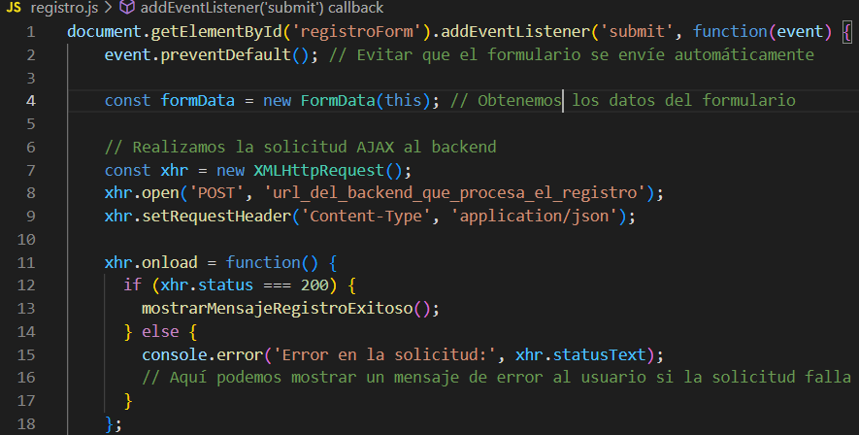
 |  |  |  |  |  |  |  |  |  |  |  |  |  | 